Hoja1
Regula falsi modificado punto 1 |  | a | c | b | f(c) | n |  | Metodo de Newton
 |  | 59.5 | 0 | 61.5 | -36 | 0 |  | n | p{n-1} | p{n} | f(p{n}) | e_r
 |  | 59.5 | 59.96354 | 61.5 | 0.00199 | 1 |  | 0 | 58.5 | 5,987,709,614,034,610 | -0.005351653490379249 | 0.02299871284870528
 |  | 59.5 | 59.95929 | 59.96354 | 0.00001 | 2 |  | 1 | 5,987,709,614,034,610 | 5,988,855,030,627,520 | -3.675316833096076*10^(-7) | 0.0001912580262932917
 |  | El valor de x es: 59,95929

metodo de la secante |  | n | b | a | x(n) | f(Xn) | error
 |  | 1 | 61.5 | 59.5 | 0 | -36 | 0.03252
 |  | 2 | 59.96354 | 61.5 | 59.96354 | 0.00199 | 0.02562
 |  | 3 | 59.95924 | 59.96354 | 59.95924 | -0.00002 | 0.00007
 |  | La raiz esta en: 59.959240191420726
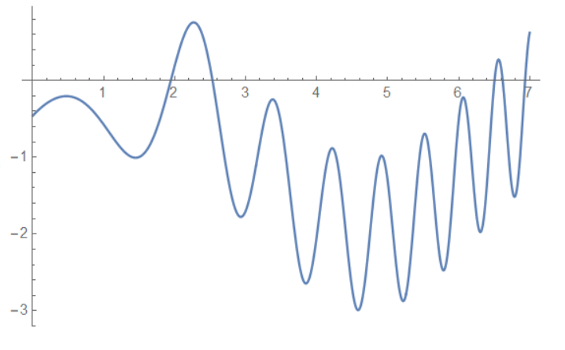

punto 2: metodo secante |  | n | b | a | x(n) | f(Xn) | error

 |  | 1 | 3 | 1 | 0.07817 | -1.16792 | 0.66667
 |  | 2 | 0.07817 | 3 | 0.07817 | -1.16792 | 37.3798
 |  | 2 | 0.07817 | 3 | -5.14314 | NaN | 37.3798
 |  | 3 | -5.14314 | 0.07817 | -5.14314 | NaN | 1.0152
 | La raiz esta en: -5.143136526980523

 |  | n | b | a | x(n) | f(Xn) | error

 |  | 1 | 2.5 | 1.5 | 3.66518 | -1.49036 | 0.4
 |  | 2 | 3.66518 | 2.5 | 3.66518 | -1.49036 | 0.31791
 |  | 2 | 3.66518 | 2.5 | 1.88525 | -0.44549 | 0.31791
 |  | 3 | 1.88525 | 3.66518 | 1.88525 | -0.44549 | 0.94414
 |  | 3 | 1.88525 | 3.66518 | 1.12635 | -0.63898 | 0.94414
 |  | 4 | 1.12635 | 1.88525 | 1.12635 | -0.63898 | 0.67376
 |  | 4 | 1.12635 | 1.88525 | 3.63248 | -2.30766 | 0.67376
 |  | 5 | 3.63248 | 1.12635 | 3.63248 | -2.30766 | 0.68992
 |  | 5 | 3.63248 | 1.12635 | 0.16668 | -1.00429 | 0.68992
 |  | 6 | 0.16668 | 3.63248 | 0.16668 | -1.00429 | 20.7929
 |  | 6 | 0.16668 | 3.63248 | -2.50382 | NaN | 20.7929
 |  | 7 | -2.50382 | 0.16668 | -2.50382 | NaN | 1.06657
 | La raiz esta en: -2.5038237352622614

 |  | n | b | a | x(n) | f(Xn) | error

 |  | 1 | 2.25 | 1.5 | 2.03428 | 0.39818 | 0.33333
 |  | 2 | 2.03428 | 2.25 | 2.03428 | 0.39818 | 0.10604
 |  | 2 | 2.03428 | 2.25 | 9.20907 | -1.3487 | 0.10604
 |  | 3 | 9.20907 | 2.03428 | 9.20907 | -1.3487 | 0.7791
 |  | 3 | 9.20907 | 2.03428 | 3.66969 | -0.56271 | 0.7791
 |  | 4 | 3.66969 | 9.20907 | 3.66969 | -0.56271 | 1.5095
 |  | 4 | 3.66969 | 9.20907 | -0.29608 | NaN | 1.5095
 |  | 5 | -0.29608 | 3.66969 | -0.29608 | NaN | 13.39404
 | La raiz esta en: -0.296084984431961

